Casdastro
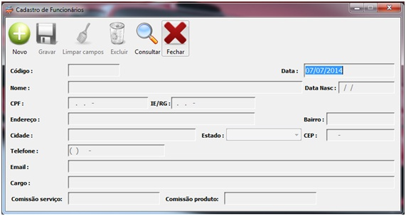
Código: | 1 | Data: | ___/___/______
Nome: |  | Data de Nascimento: | ___/___/______
CPF: |  | RG:
Endereço: |  | Bairro:
Cidade: |  | Estado:
CEP:
Telefone:
E-mail:
Cargo:
Salário:

